Hoja 1
Nombre emisora | Frecuencia operación | Ancho de banda señal sin demodular (imagen medida) | Emisora cumple parametros de ancho de banda (SI/NO) | Emisora legalmente registrada (SI/NO) | señal L+R (SI/NO) | Pilot (SI/NO) | Señal L-R (SI/NO) | señal RBDS (SI/NO) | Imagen de evidencia señal demodulada
Ejemplo | x | 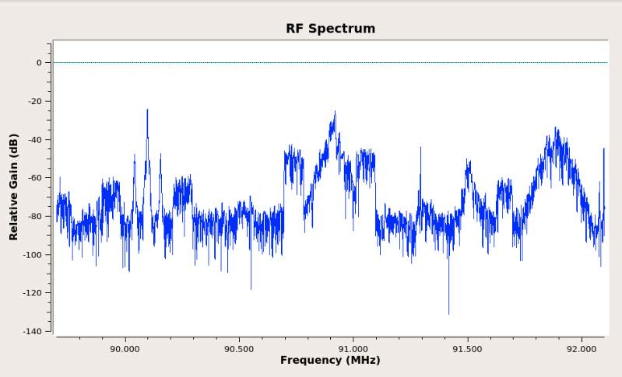 Imagen de referencia | X | X | Sí | Sí | Sí | Sí | 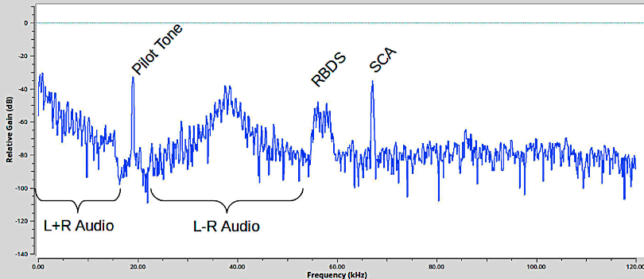 Imagen de referencia
W Radio | 90.7 |  | Sí | Sí | Sí | Sí | Sí | Sí | 
Policia Nacional | 91.7 |  | Sí | Sí | Sí | Sí | Sí | No | 
Radio Nacional de Colombia | 92.3 |  | Sí | Sí | Sí | Sí | No | No
Colombia Estereo | 92.9 |  | Sí | Sí | Sí | Sí | Sí | Sí
La Brujula FM | 93.4 |  | Sí | Sí | Sí | No | No | No | 
Emisora de Lebrija | 93.7 |  | Sí | Sí | Sí | Sí | Sí | Sí
Olimpica Estereo | 94.7 |  | Sí | Sí | Sí | Sí | No | No | 
Tropicana | 95.7 |  | Sí | Sí | Sí | Sí | Sí | Sí
Radio USTA | 96.2 |  | Sí | Sí | Sí | Sí | Sí | Sí
UIS FM | 96.9 |  | Sí | Sí | Sí | Sí | Sí | Sí

